Cтолы ЛДСП
Мебель для персонала "USTO"
Цвета: Белый*, Мокачино*
Изображение | Артикул | Габаритные размеры (ШхГхВ) | Описание | Вес (кг) | Объем (м.куб.) | Цена
Столы прямые
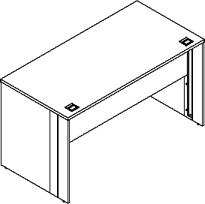 | USST 1167 | 1160х670х750 | Столешница прямая из ЛДСП т.22мм. Кромка ПВХ т.2мм черного цвета. Столешница с двумя отверстиями под кабель-канал D=60мм с квадратными пластиковыми заглушками 70х70мм черного цвета. Фронтальная панель из ЛДСП т.16мм. Опоры из ЛДСП т.16мм со встроенным металлическим кабель-каналом для проводов габаритом 80х720х20мм черного цвета. Стол комплектуется регулируемыми опорами. | 34.2 | 0.067 | 9090
 | USST 1367 | 1360х670х750 |  | 36.7 | 0.075 | 9643
 | USST 1567 | 1560х670х750 |  | 40.2 | 0.088 | 10200
Столы эргономичные
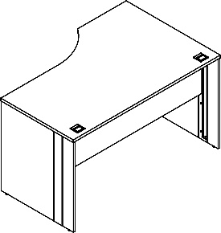 | USCET 1387 (L/R) | 1360х870х750 | Столешница эргономичная из ЛДСП т.22мм. Кромка ПВХ т.2мм черного цвета. Столешница с двумя отверстиями под кабель-канал D=60мм с квадратными пластиковыми заглушками 70х70мм черного цвета. Фронтальная панель из ЛДСП т.16мм. Опоры из ЛДСП т.16мм со встроенным металлическим кабель-каналом для проводов габаритом 80х720х20мм черного цвета. Стол комплектуется регулируемыми опорами. | 39.7 | 0.085 | 10006
 | USCET 1587 (L/R) | 1560х870х750 |  | 43.7 | 0.094 | 10604
Брифинг-приставка
 | USB 1167 | 1160х670х750 | Столешница брифинг-приставки из ЛДСП т.22мм., опора из ЛДСП т.16мм. Кромки ПВХ т.2мм черного цвета. Комплектуется регулируемыми опорами | 20.0 | 0.05 | 5304
Рабочие станции
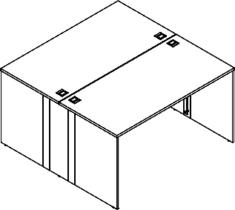 | US2ST 1113 | 1160х1346х750 | Столешницы прямые из ЛДСП т.22мм. Кромка ПВХ т.2мм черного цвета. Столешницы с двумя отверстиями под кабель-канал D=60мм с квадратными пластиковыми заглушками 70х70мм черного цвета. Опоры из ЛДСП т.16мм со встроенным металлическим кабель-каналом для проводов габаритом 80х720х20мм черного цвета. Стол комплектуется регулируемыми опорами. | 67.4 | 0.122 | 15967
 | US2ST 1313 | 1360х1346х750 |  | 72.4 | 0.138 | 17074
 | US2ST 1513 | 1560х1346х750 |  | 79.4 | 0.164 | 18187
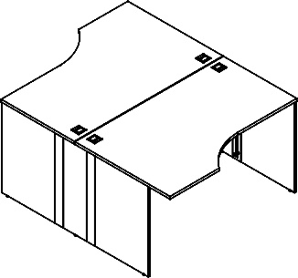 | US2CET 1317.1 | 1360х1740х750 | Столешницы эргономичные из ЛДСП т.22мм. Кромка ПВХ т.2мм черного цвета. Столешницы с двумя отверстиями под кабель-канал D=60мм с квадратными пластиковыми заглушками 70х70мм черного цвета. Опоры из ЛДСП т.16мм со встроенным металлическим кабель-каналом для проводов габаритом 80х720х20мм черного цвета. Стол комплектуется регулируемыми опорами. | 78.4 | 0.158 | 17800
 | US2CET 1517.1 | 1560х1740х750 |  | 86.4 | 0.176 | 18996
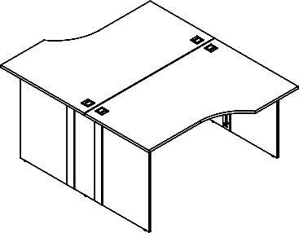 | US2CET 1317.2 | 1360х1740х750 | Столешницы эргономичные из ЛДСП т.22мм. Кромка ПВХ т.2мм черного цвета. Столешницы с двумя отверстиями под кабель-канал D=60мм с квадратными пластиковыми заглушками 70х70мм черного цвета. Опоры из ЛДСП т.16мм со встроенным металлическим кабель-каналом для проводов габаритом 80х720х20мм черного цвета. Стол комплектуется регулируемыми опорами. | 78.4 | 0.158 | 17800
 | US2CET 1517.2 | 1560х1740х750 |  | 86.4 | 0.176 | 18996
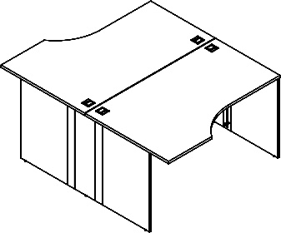 | US2CET 1317.3 | 1360х1740х750 | Столешницы эргономичные из ЛДСП т.22мм. Кромка ПВХ т.2мм черного цвета. Столешницы с двумя отверстиями под кабель-канал D=60мм с квадратными пластиковыми заглушками 70х70мм черного цвета. Опоры из ЛДСП т.16мм со встроенным металлическим кабель-каналом для проводов габаритом 80х720х20мм черного цвета. Стол комплектуется регулируемыми опорами. | 78.4 | 0.158 | 17800
 | US2CET 1517.3 | 1560х1740х750 |  | 86.4 | 0.176 | 18996

Комплектация шкафов
Комплектация шкафов серии XTEN
Двери: | дверь низкая |  |  | Стёкла:
 | дверь средняя |  |  |  |  | UGD 38-1 | стекло тонированное бронза серая
 | дверь высокая
Шкафы широкие
Название | Изображение | Артикул | Состоит |  |  |  |  |  |  |  | Цена
 |  |  | Стеллаж | кол. | Дверь | кол. | Стекло | кол. | Фурнитура | кол.
Шкаф с глухими дверьми |  | UHCS 77.1 | UHCS 77 | 1 | UHD 38-2 | 1 |  |  |  |  | #REF!
Шкаф комбинированный |  | UHCS 77.2 | UHCS 77 | 1 | ULD 38-2 | 1 | UGD 38-1 | 2 | USH-2 | 2 | #REF!

Шкаф с глухими средними и малыми дверьми | 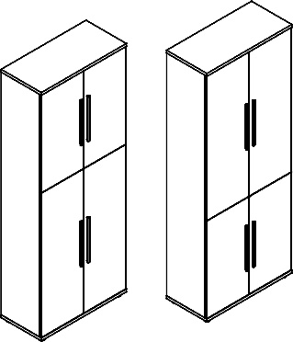 | UHCS 77.3 | UHCS 77 | 1 | UMD 38-2 | 1 |  |  |  |  | #REF!
 |  |  |  |  | ULD 38-2 | 1
Шкаф с 2-мя комплектами глухих малых дверей |  | UHCS 77.4 | UHCS 77 | 1 | ULD 38-2 | 2 |  |  |  |  | #REF!
Шкаф с 1 комплектом глухих малых дверей |  | UHCS 77.5 | UHCS 77 | 1 | ULD 38-2 | 1 |  |  |  |  | #REF!
Шкаф с глухими средними дверьми |  | UMCS 77.1 | UMCS 77 | 1 | UMD 38-2 | 1 |  |  |  |  | #REF!
Шкаф со стеклянными дверьми |  | UMCS 77.2 | UMCS 77 | 1 |  |  | UGD 38-1 | 2 | USH-2 | 2 | #REF!
Шкаф с глухими малыми дверьми |  | UMCS 77.3 | UMCS 77 | 1 | ULD 38-2 | 1 |  |  |  |  | #REF!
Шкаф с глухими малыми дверьми |  | ULCS 77.1 | ULCS 77 | 1 | ULD 38-2 | 1 |  |  |  |  | #REF!
Гардероб
Название | Изображение | Артикул | Состоит |  |  |  |  |  |  |  | Цена
 |  |  | каркас | кол. | дверь | кол. | Стекло | кол. | Фурнитура | кол.
Гардероб |  | UCWS 77 | UCWS 77-1 | 1 | UHD 38-2 | 1 |  |  |  |  | #REF!
Шкафы узкие комплектуются левыми или правыми деревянными дверьми, а также универсальными стеклянными дверьми в алюминиевой раме
Название | Изображение | Артикул | Состоит |  |  |  |  |  |  |  | Цена
 |  |  | Стеллаж | кол. | Дверь | кол. | Стекло | кол. | Фурнитура | кол.
Шкаф-колонка с глухой дверью |  | UHCS 38.1 | UHCS 38 | 1 | UHD 38-1 | 1 |  |  |  |  | #REF!
Шкаф-колонка комбинированная |  | UHCS 38.2 | UHCS 38 | 1 | ULD 38-1 | 1 | UGD 38-1 | 1 | USH-2 | 1 | #REF!

Шкаф-колонка с глухой малой дверью |  | UHCS 38.5 | UHCS 38 | 1 | ULD 38-1 | 1 |  |  |  |  | #REF!
Шкаф колонка с глухой средней дверью |  | UMCS 38.1 | UMCS 38 | 1 | UMD 38-1 | 1 |  |  |  |  | #REF!
Шкаф-колонка со стеклянной дверью |  | UMCS 38.2 | UMCS 38 | 1 |  |  | UGD 38-1 | 1 | USH-2 | 1 | #REF!
Шкаф колонка с глухой малой дверью |  | UMCS 38.3 | UMCS 38 | 1 | ULD 38-1 | 1 |  |  |  |  | #REF!
Шкаф колонка с глухой малой дверью |  | ULCS 38.1 | ULCS 38 | 1 | ULD 38-1 | 1 |  |  |  |  | #REF!

Компоновки ассортимента
Компоновки элементов
 |  | Комбинация №1 |  | Наименование | Артикул | Цена
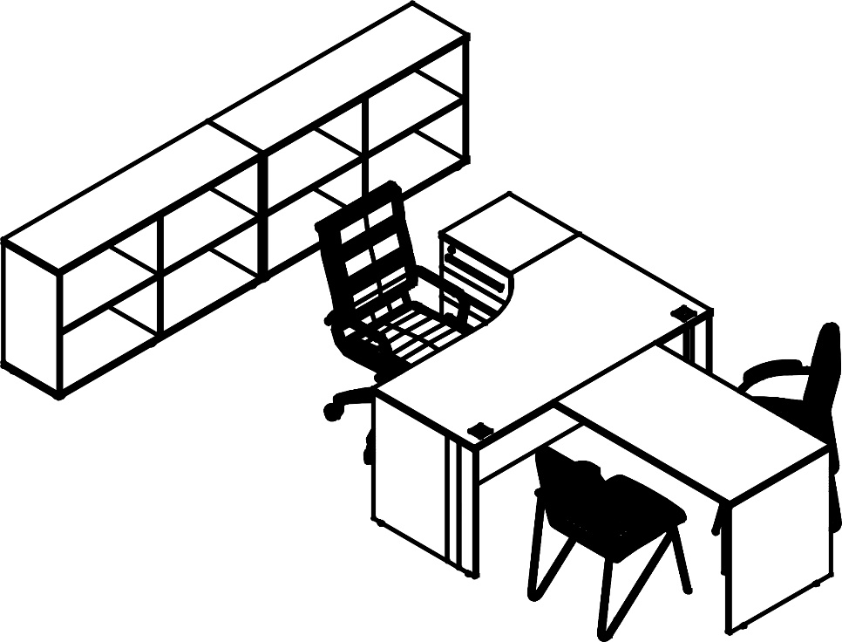 |  |  |  | Стол эргономичный | USCET 1587 (L/R) | 10,604
 |  |  |  | Тумба приставная | ULC-3D.A | 10,875
 |  |  |  | Брифинг-приставка | USB 1167 | 5,304
 |  |  |  | Стеллаж | ULCS 1336 | 9,147
 |  |  |  | Стеллаж | ULCS 1336 | 9,147

 |  |  |  |  |  |  | `

 | Цена: |  | 45,077.00 |  |  |  |  | `

 |  | Комбинация №2 |  | Наименование | Артикул | Цена
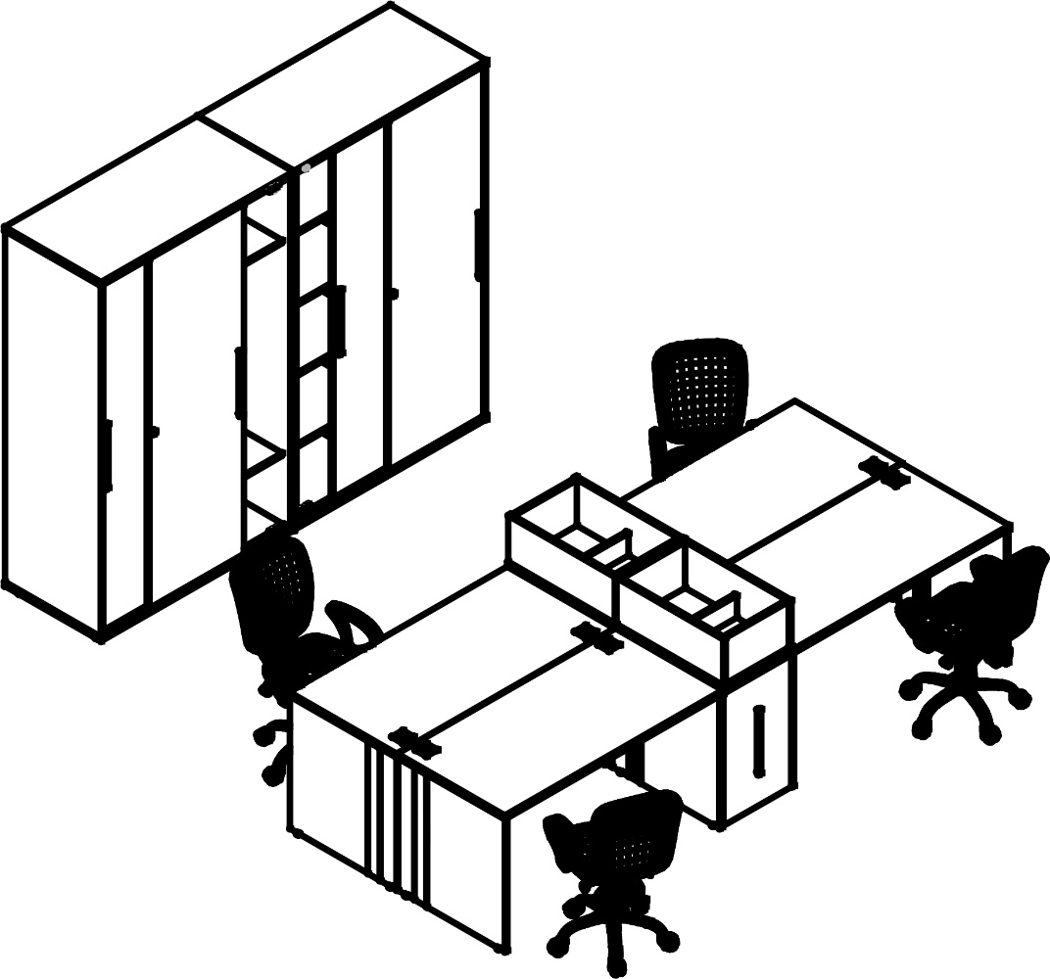 |  |  |  | Стол прямой | USST 1367 | 9,643
 |  |  |  | Стол прямой | USST 1367 | 9,643
 |  |  |  | Стол прямой | USST 1367 | 9,643
 |  |  |  | Стол прямой | USST 1367 | 9,643
 |  |  |  | Тумба с выдвижной секцией | UDLS 750 | 12,188
 |  |  |  | Тумба с выдвижной секцией | UDLS 750 | 12,188
 |  |  |  | Кашпо | UOK 670 | 3,043
 |  |  |  | Кашпо | UOK 670 | 3,043
 |  |  |  | Шкаф высокий с дверьми купе | UHCS 1260 | 37,805
 |  |  |  | Шкаф высокий с дверьми купе | UHCS 1260 | 37,805

 | Цена: |  | 144,644.00

 |  | Комбинация №3 |  | Наименование | Артикул | Цена
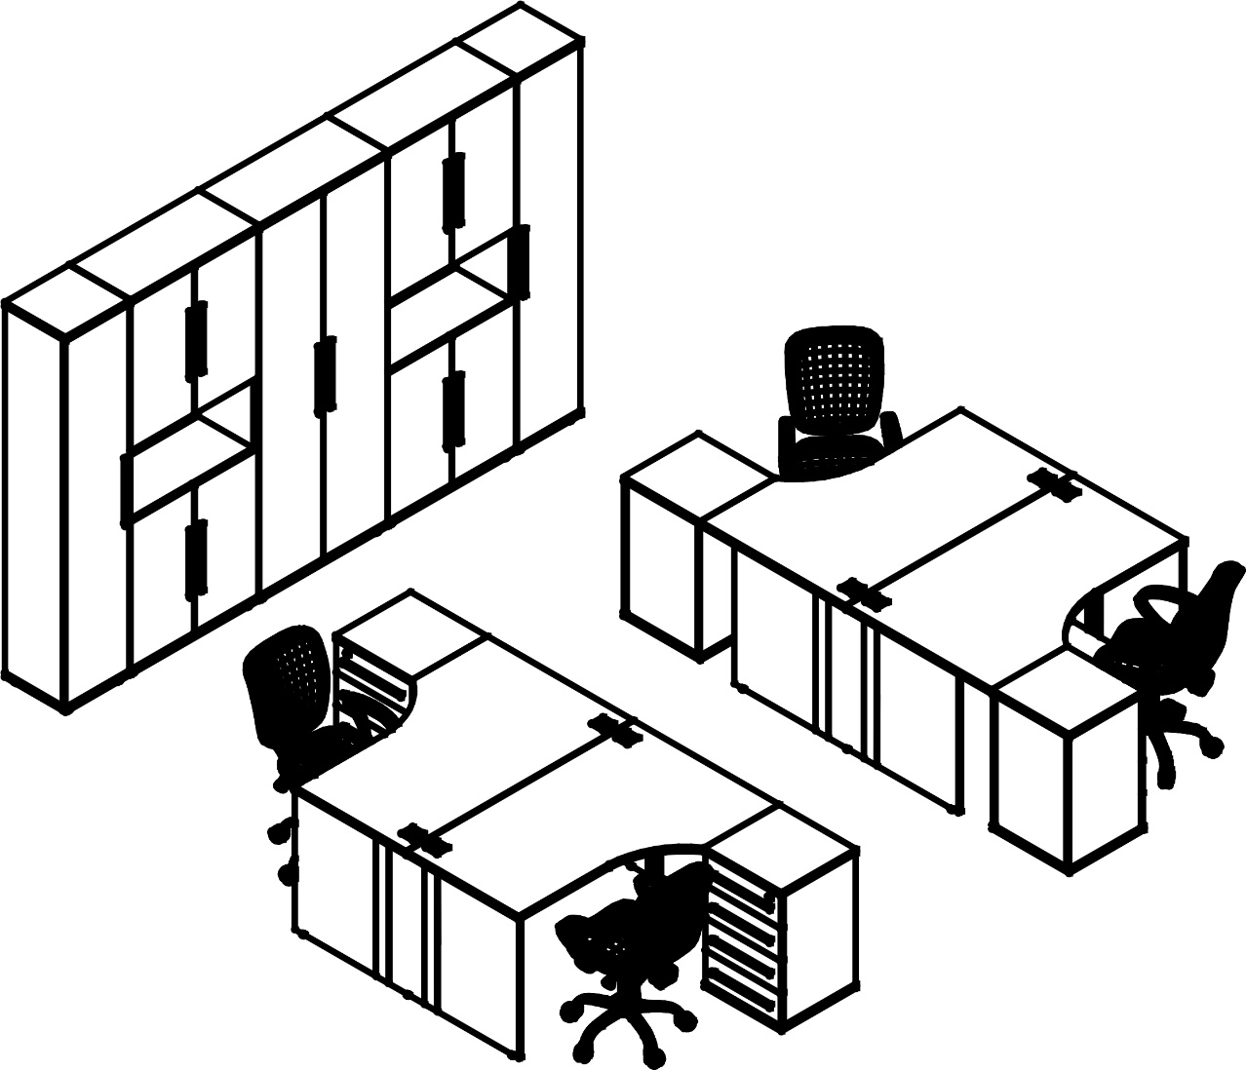 |  |  |  | Стол двойной | US2CET 1317.3 | 17,800
 |  |  |  | Стол двойной | US2CET 1317.3 | 17,800
 |  |  |  | Тумба приставная | ULC-4D.A | 10,756
 |  |  |  | Тумба приставная | ULC-4D.A | 10,756
 |  |  |  | Тумба приставная | ULC-4D.A | 10,756
 |  |  |  | Тумба приставная | ULC-4D.A | 10,756
 |  |  |  | Шкаф-колонка высокая | UHCS 38.1 | 12,186
 |  |  |  | Шкаф-колонка высокая | UHCS 38.1 | 12,186
 |  |  |  | Шкаф высокий | UHCS 77.1 | 19,646
 |  |  |  | Шкаф высокий | UHCS 77.4 | 20,209
 |  |  |  | Шкаф высокий | UHCS 77.4 | 20,209

 | Цена: |  | 163,060.00

